Publication Material
202309 TW
LINE POINTS AD

LINE POINTS CPA : Publication Material (Post-auth/ Unlimited)

■LINE POINTS CPA:上架素材示意圖

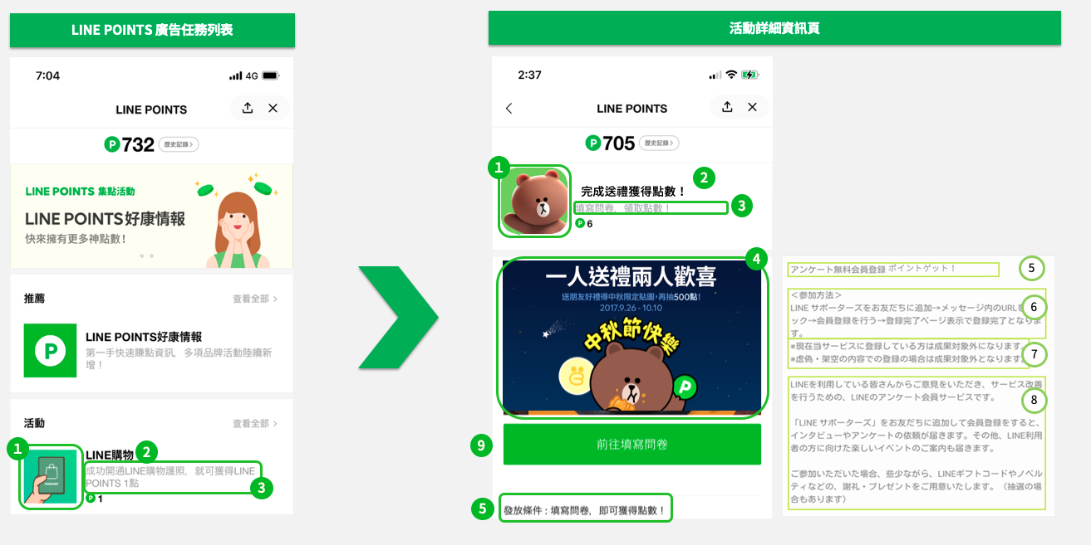

■LINE POINTS CPA: 不限參加次數 上架資料表（請確認最新廣告素材規範）
No | 上架準備資料 （請參考上方示意圖） | 檔案格式 | 檔案尺寸規範 | 備註 | ***黃色表格皆為必填。 ***紅色表格在選擇「活動說明」後其餘會自動帶入。 | 字數計算列 | 規定字數
POINTS後台報表系統 權限邀請接收信箱 |  | 僅限填寫一組收件信箱，其權限可於後台自行管理其他使用者。 如透過代理商下訂，則請填寫代理商收件信箱一組。
是否將此活動轉換受眾 與LAP、官方帳號共享？ |  | 是，請於右方填入官方帳號Search ID 否，右方表格可留空 |  | ・僅限填入認證(藍盾牌)、企業(綠盾牌)之官方帳號 | @
是否加購加好友功能？ 請於右方選擇，將帶入相關定型文 |  | 請選擇 | 官方帳號 Search ID | ・如選擇是，請於右方填入官方帳號Search ID ・此功能僅限填入認證官方帳號（藍盾牌）、企業官方帳號（綠盾牌）
① | 圖標 | PNG JPG | 512 × 512px （File size < 600kb） | 以PNG(JPG)格式另行提交。 | - 請填入圖檔名稱 - | - | -
② | 服務名稱 | text | 13字以內 | ・字數若是超過13個字元以上，有可能會因機型限制，造成APP名稱被截斷的情況發生。 ・半形全形(含空白)皆算一個字元。 |  | 0 | 13
③ | 活動說明 | - | 請於右方選擇與獎勵發放條件相關之活動說明 （此為不限參加次數上架表，若為僅限一次之活動請使用相對應之上架資料表） |  | ▼ 請選擇 | - | -
④ | 封面圖片 | PNG JPG | 960 × 540px （File size < 300kb） | ・以PNG(JPG)格式另行提交。 | - 請填入圖檔名稱 - | - | -
⑤ | 獎勵發放條件說明 | - | 將顯示與獎勵發放條件相關之獎勵發放條件說明 |  | （欄位會自動帶入） | - | -
⑥ | 發放獎勵的流程 | text | 100文字以内 | ・請參考右方範例，填寫獎勵發放的說明文。 ・為避免用戶誤解發放獎勵天數，請將訂單審核時間控制在系統自動審核區間到期前10-15天。 ・內容不可包含網址或電子郵件信箱。 ・「發放獎勵的流程」中步驟1點選「ＸＸＸ」必須與第48欄的「按鍵用文字」一致。 | 【例】＜購買獲點須知＞ 1、點選「前往購買商品」進入XX官方網站指定頁面 2、確認登錄資料 3、於指定頁面購買商品 4、購買完成並無退貨等紀錄, 將於50-60天內獲得點數 | 87 | 100
 | 加購加好友功能補充說明 | - | 若有加購加好友功能將會自動帶入說明文 |  | (請於E34選擇後，欄位會自動帶入) | - | -
⑦ | 服務説明 | text | 300字以內 ・半形全形(含空白)皆算一個字元。 ・不可放置圖檔。 |  | 【例】 夏季折扣6折起，立即把握限時優惠活動。 | 23 | 300
⑧ | 注意事項 | text | 若有任何需要追加的必須注意事項或內容，請填寫於此處。 (例如客服聯繫方式與服務時間或訂單查詢方式) |  |  | 0 | 650
 |  |  | 固定文章 ※調整注意事項內的點數發放最長天數時，請填在[ ]內，勿刪除符號[ ]。 ※此為固定文章，除了[ ]中的天數可做修改，其餘內容請勿做任何更動。 |  | ※本活動每人可重複參加，獎勵點數隨廣告主核准的有效訂單數發放，不限次數。透過本連結開啟網站後，請勿中途切換瀏覽器或App，僅能從此連結完成購買後獲點，若已下載品牌廠商APP者請先卸除APP再參與本活動。 ※若以虛構的資訊參加活動，將無法獲得獎勵。 ※點數由品牌廠商確認完成指定任務後執行發放，如用戶有點數反映問題進行諮詢時，請向品牌廠商客服聯絡。若用戶持有完成任務相關資訊（如訂單編號），請務必註明。 ※依據品牌廠商的審核，尚未完成指定任務的用戶，將無法獲得獎勵，並不另行通知。 ※由本頁面前往活動頁面後，需於24小時內完成任務，才符合獲得點數資格。 ※點數在完成指定任務後需經品牌廠商確認用戶是否符合點數發放資格，最長需[60天]左右的時間(含假日)才能發送至用戶的帳號內，在發放點數前，敬請耐心等候。 | - | -
 |  |  | 固定文章 ※關於體驗系統之注意事項 |  | ※若中途使用其他的瀏覽器或阻擋Cookie（如：Safari預設“私密瀏覽”, Chrome預設“無痕視窗”, 透過FB登錄），將有可能無法正常獲得點數，請事先確認。 【Android用戶】 *若使用Chrome瀏覽器，請於開啟瀏覽器後依序點選右上的選單圖標＞「設定」＞「網站設定」＞確認是否開啟Cookie設定。 【iPhone用戶】 *請至「設定」＞「Safari」＞將「阻擋Cookie」變更為永遠允許。 | - | -
⑨ | 移動網址 | URL | 請提交登入頁面（LP）網址 ※測試完成後恕難變更登入頁面（LP）網址，請提供與測試活動相同網址。 ※登入頁面（LP）網址及獎勵發放頁（CV）網址的頂級網域若不同，或中途使用不同裝置開啟網址，將無法進行追蹤。 ※子網域名不同時請另行與我們聯繫。 |  | URL
獎勵發放用網址 |  | URL | 請提交答謝頁面（CV）網址，需與測試活動相同。 ※測試完成後恕難變更答謝頁面（CV）網址，請提供與測試活動相同網址。 ※登入頁面（LP）網址及獎勵發放頁（CV）網址的頂級網域若不同，或中途使用不同裝置開啟網址，將無法進行追蹤。 ※子網域名不同時請另行與我們聯繫。 |  | URL
訂單審核天數 |  | text | 廣告主在注意事項內填入[ ]的天數，需在訂單成立後的右方天數內審核訂單。 ※ 已帶公式，請勿更動。 |  | 60天
自動審核區間 |  | text | 1. 廣告主可於訂單成立後的「自動審核區間」內， 將審核不通過的訂單改為通過以補發點數，但若審核通過則無法改為不通過。 2. 若廣告主於自動審核區間內未審核訂單，則點數會自動發出。 |  | 60天
按鍵用文字 |  | text | 將顯示與獎勵發放條件相關之按鍵用文字 ※依獎勵發放條件・活動内容不同LINE可能會調整刊登頁面的注意事項 |  | （欄位會自動帶入） | - | -
彈出視窗提醒 |  | text | 將顯示與獎勵發放條件相關之提醒內容或警語。 ※依獎勵發放條件・活動内容不同LINE可能會調整刊登頁面的注意事項 |  | （欄位會自動帶入） | - | -

素材提供截止期限 |  | 請務必於上架前 6個工作日的11:00前提供
廣告素材規範 |  | https://tw.linebiz.com/download/line-points

